Portfolio - přehled
Investice - v tis. Kč

 | AVAST | ČEZ | FB | KOFOLA | KB | SKANSKA | STOCK | O2 | VIG | účet
Ryšavá Alexandra | 31.25 |  | 31.25 |  |  |  | 12.5 | 25
Sobotková Tereza |  |  |  |  | 50 |  |  | 50
Popilková Nela | 10 | 50 | 30 | 10
Luňáčková Lucie |  | 60 |  |  |  |  |  |  | 40
Staňková Tereza |  |  | 30 |  | 20 |  | 20 |  |  | 30
Zastoupilová Andrea | 25 | 26 |  | 26 | 3 |  |  |  |  | 20
Matějka Lukáš | 50 |  |  | 25 | 15 |  | 10
Kroulík Radek | 50 |  |  | 50
Hořejší Pavlína | 20 |  |  |  | 40 | 40
Židová Tereza | 30 | 10 | 20 | 10 |  | 10 |  |  |  | 20
Wich Jan |  |  |  |  |  |  | 50 |  | 50
Hořínková Denisa | 40 |  |  | 20 | 30 |  |  |  | 10
Krejsová Marie | 5 |  | 35 |  |  | 20 |  | 15 |  | 25
Navrátilová Hana |  | 10 |  | 20 | 50 |  | 10 |  | 10
Stoklasová Adéla | 5 |  | 10 | 5 | 80
Hricinová Markéta | 10 |  |  | 30 | 40 |  |  |  | 20
Bartušková Aneta |  | 30 | 40 | 10 |  | 20
Nastoupil Ondřej |  | 10 |  | 50 | 30 |  |  |  | 10
Křivohlávková Nela |  | 20 | 10 | 20 | 30 |  | 10 |  | 10
Kada Jiří | 5 | 5 |  |  | 40 |  |  |  | 40 | 10
Uhrová Hana | 40 |  |  | 8 | 30 |  |  |  | 12 | 10
Čermáková Klára |  | 10 | 12 | 12 | 18 |  |  | 15 | 23 | 10
Šimková Tereza | 15 | 10 | 35 | 8 | 10 | 2 | 1 | 10 | 2 | 7
Kubasová Kristýna |  | 20 |  | 80
Vyskočilová Eva |  | 5 | 10 | 20 | 20 | 5 | 30 | 5 | 5
Indráková Natálie | 20 | 20 |  |  | 20 |  |  |  |  | 40
Drahošová Markéta |  |  |  |  |  |  | 40 |  | 30 | 30
Kouřímová Olga |  |  |  | 35 |  |  | 25 | 40
Kopecká Hana | 25 |  |  | 25 |  |  | 25 |  | 25
Kodytková Iveta | 35 |  | 35 |  |  |  | 30
Vraštiáková Natálie |  | 41 |  | 12 |  |  | 22 | 15 |  | 10
Urbanová Anna | 4 | 70 | 2 |  | 10 |  |  |  | 4 | 10
Kotyzová Marie | 15 |  | 40 | 5 |  |  |  | 8 |  | 32
Dostálová Stanislava |  |  |  |  |  |  |  |  |  | 100
Gruntová Andrea |  |  | 30 |  |  | 30 |  |  |  | 40
Zapletalová Nikola | 12 |  | 10 | 47.5 |  |  |  | 29.5 |  | 1
Hýsková Lucie | 40 |  |  |  |  |  |  |  | 60
Novotná Alena |  | 12.5 | 12.5 |  | 25 |  |  | 25 | 12.5 | 12.5
Skalická Aneta |  |  | 80 |  | 20
Reichlová Kateřina | 20 |  |  |  | 7 |  | 45 |  | 28
Pazderková Nicole | 50 |  | 15 |  | 5 | 30
Sirová Pavlína | 34 |  |  |  |  |  | 33 |  | 33
Hendrychová Lucie | 30 |  |  | 10 |  | 10 |  | 10 | 30 | 10
Kubatka David |  | 25 |  |  |  |  |  | 50 | 25
Chytil Aleš | 10 |  |  | 20 | 10 |  | 20 | 30 | 10
Novák Radek |  |  |  |  | 50 | 50
Kašparová Dominika |  | 15 | 20 | 20 |  |  |  | 15 |  | 30
Macáková Nikola |  | 15 | 15 | 20 |  |  |  | 15 |  | 35
Vomočilová Denisa |  |  |  |  | 100
Benešová Veronika |  |  |  |  |  |  |  |  |  | 100
Votavová Anna | 95.53 |  | 4.47
Schweidlerová Simona |  |  |  | 28.8 |  |  |  |  |  | 71.2
Balogová Ema | 20 | 30 |  |  | 46 |  |  | 4
Mikeska Jakub | 50 | 10 |  | 15 | 15 |  | 10
Fišerová Michaela |  | 60 |  | 40
Šalda David |  | 30 |  | 30 |  |  |  |  |  | 40
Jiskrová Kateřina | 30 |  | 10 |  | 10 | 10 | 20 |  |  | 20
Koblásová Magdalena | 10 |  | 20 |  | 40 |  |  | 8 | 22
Čápová Diana |  | 15 | 5 | 30 | 20 |  |  | 30
Kotyzová Linda |  |  | 20 |  | 40 |  | 10 | 10 |  | 20
Pitrová Natálie |  | 30 | 20 |  | 20 | 15 |  |  | 15
Hozáková Renée |  |  | 10 | 20 |  |  | 30 | 40
Bílek Dominik |  | 30 |  | 20 | 30 |  |  |  | 20
Štolbová Sára |  | 10 | 10 | 30 |  |  | 10 | 40

 | Počáteční investice celkem - v tis. Kč
 | AVAST | ČEZ | FB | KOFOLA | KB | SKANSKA | STOCK | O2 | VIG | účet
 | 837 | 680 | 622 | 812 | 974 | 242 | 464 | 490 | 547 | 734

Do čeho jsme investovali?

Vývoj - rok
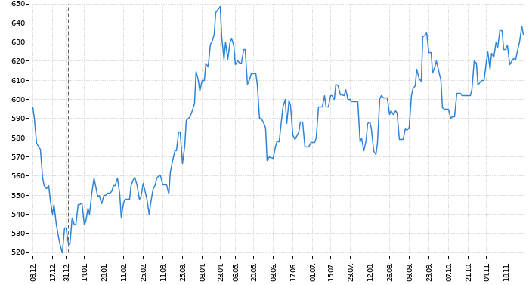
Vývoj akcií za poslední rok

 | AVAST | STOCK

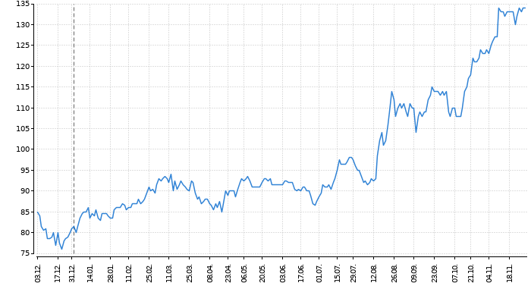
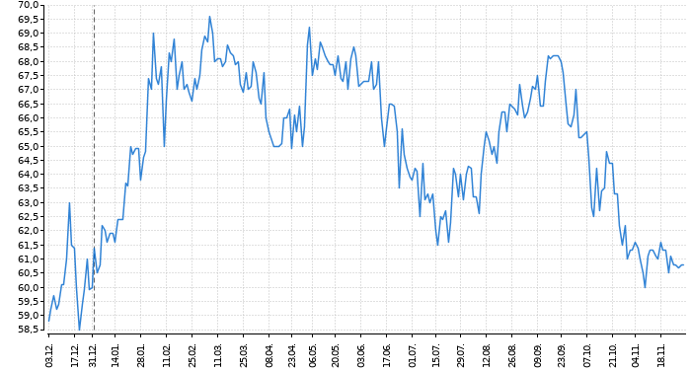

 | ČEZ | FACEBOOK

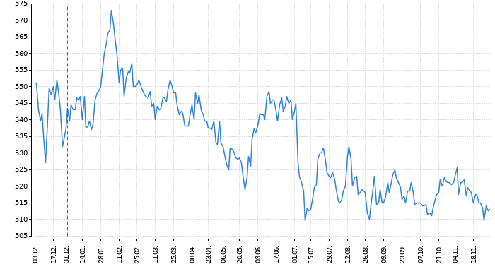
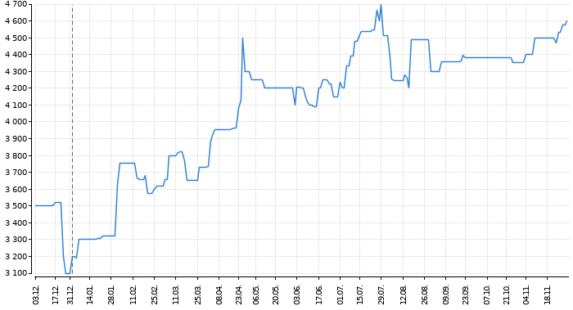

 | KOFOLA
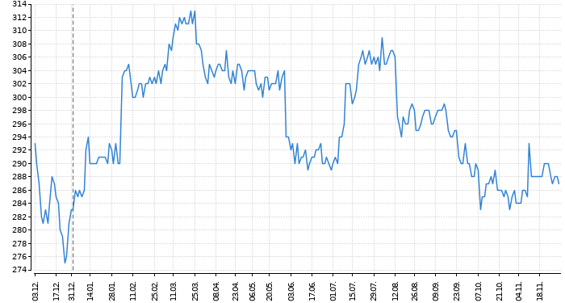

 | KOMERČNÍ BANKA
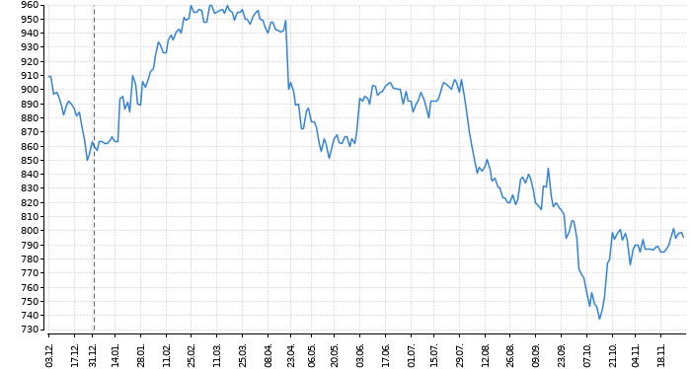

 | SKANSKA
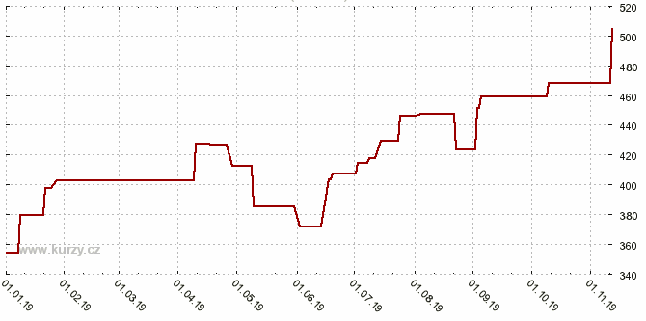

 | O2
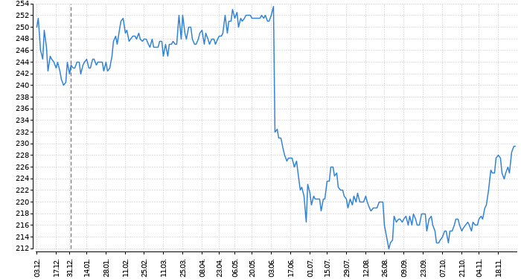

 | VIG

Vývoj - měsíc
 | AVAST | ČEZ | FB | KOFOLA | KB | SKANSKA | STOCK | O2 | VIG
25. 11. | 132 | 511.5 | 4530 | 290 | 804.5 | 504 | 60.2 | 225 | 623.5
26. 11. | 133 | 508 | 4530 | 287 | 790 | 504 | 60 | 225 | 623
27. 11. | 132 | 512 | 4575 | 287 | 799 | 504 | 60.4 | 229 | 627
28. 11. | 133 | 510.5 | 4575 | 288 | 790.5 | 504 | 60.1 | 230 | 641
29. 11. | 134 | 513.5 | 4600 | 285 | 794 | 504 | 60.7 | 230 | 633
2. 12. | 133 | 509.5 | 4595 | 289 | 790.5 | 504 | 60 | 230.5 | 644
3. 12. | 135 | 502.5 | 4540 | 283 | 785 | 504 | 59 | 229.5 | 637
4. 12. | 132 | 502 | 4540 | 283 | 792 | 504 | 61 | 232 | 643
5. 12. | 131 | 503.5 | 4540 | 286 | 799.5 | 504 | 62 | 234 | 637.5
6. 12. | 134 | 504 | 4540 | 284 | 802.5 | 504 | 63 | 237 | 638.5
9. 12. | 133 | 505 | 4565 | 285 | 803.5 | 504 | 62.5 | 235 | 641
10. 12. | 131 | 508 | 4590 | 284 | 803.5 | 504 | 62.3 | 237 | 640
11. 12. | 130 | 500.5 | 4590 | 285 | 800 | 504 | 62 | 237 | 645.5
12. 12. | 131 | 505.5 | 4590 | 283 | 800 | 504 | 61.3 | 235 | 650
13. 12. | 133 | 504.5 | 4560 | 282 | 804 | 518.4 | 62.6 | 234.5 | 649
16. 12. | 133 | 502 | 4560 | 280 | 802.5 | 518.4 | 63.3 | 230.5 | 648
17. 12. | 137 | 504 | 4560 | 280 | 801.5 | 520.8 | 62.9 | 232 | 646
18. 12. | 138 | 508 | 4560 | 280 | 806 | 520.8 | 61.6 | 232 | 640
19. 12. | 139 | 510 | 4565 | 282 | 804 | 520.8 | 60.9 | 234.5 | 635

Srovnání
Srovnání

 | 1. 12. | 2. 12. | 3. 12. | 4. 12. | 5. 12. | 6. 12. | 9. 12. | 10. 12. | 11. 12. | 12. 12. | 13. 12. | 16. 12. | 17. 12. | 18. 12. | 19. 12.
Nejlepší investice | 100,000.00 | 99,282.23 | 100,654.61 | 98,515.87 | 97,802.96 | 99,941.70 | 99,253.08 | 97,851.55 | 97,138.64 | 97,851.55 | 99,248.22 | 99,248.22 | 102,099.86 | 102,812.77 | 103,530.54
Nejhorší investice | 98,698.89 | 99,645.94 | 97,717.06 | 97,697.51 | 98,583.75 | 98,051.57 | 98,366.54 | 98,207.98 | 98,190.58 | 97,834.36 | 97,519.40 | 96,869.92 | 96,948.12 | 97,104.53 | 97,734.45

Srovnání

...je rozhodnuto, gratulace vítězi!

Výsledné pořadí najdete na nástěnce v 1. patře.

